Ej 3
CEP de único producto
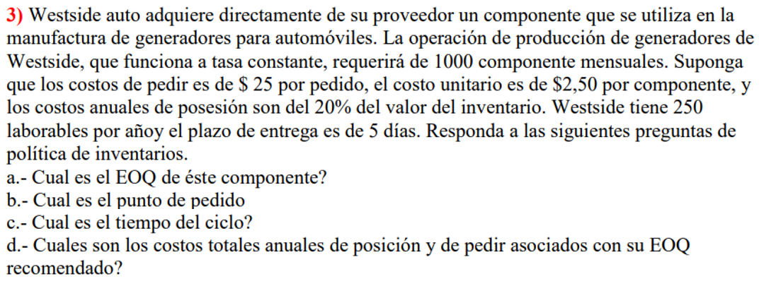

 | D/mes | 1,000 | u/mes | a) | Q = | 2*D*C3 | = | 1,095.45 | Unidades
 | C3 | 25 | $/pedido |  |  | C1
 | C4 | 2.5 | $/u
 | i | 0.2 | anual | b) | n = | D | = | 10.95 | Lotes / año
 | LT | 5 | días |  |  | Q
 | Días por año | 250 | días
 | C1 | 0.5 | $/u/año |  | Punto reorden = | 240.00 | u | 7
 | D/año | 12,000 | u / año
 |  |  |  | c) | Tiempo Ciclo = | 22.82 | días

 |  |  |  | d) | CTI = D*C4+C1*Q/2+C3*D/Q = |  |  | 30,548 | $/año
 |  |  |  |  |  |  |  | 30,000 | Comprar
 |  |  |  |  |  |  |  | 274 | Pedir
 |  |  |  |  |  |  |  | 274 | Mantener

